설계도
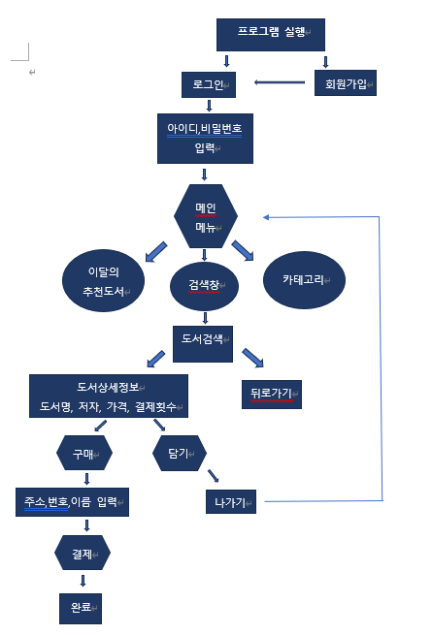

식별자목록
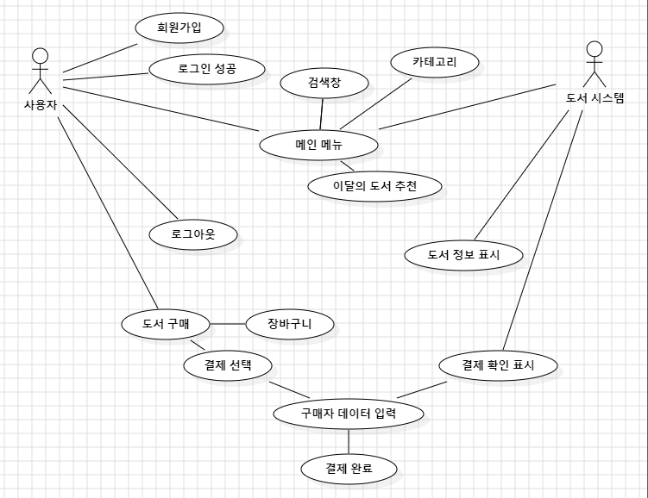
식별자 | 행위자 | 설명 | 담당자
UC - L01 | 관리자, 회원 | 회원 인증(로그인)
UC - L02 | 회원 | 회원가입
UC - L03 | 회원 | 로그아웃
UC - L04 | 관리자, 회원 | 메인메뉴
UC - L05 | 관리자, 회원 | 이달의 도서
UC - L06 | 관리자, 회원 | 검색창
UC - L07 | 관리자, 회원 | 카테고리
UC - L08 | 관리자, 회원 | 도서 구매
UC - L09 | 회원 | 장바구니 담기

